CATEGORIZING
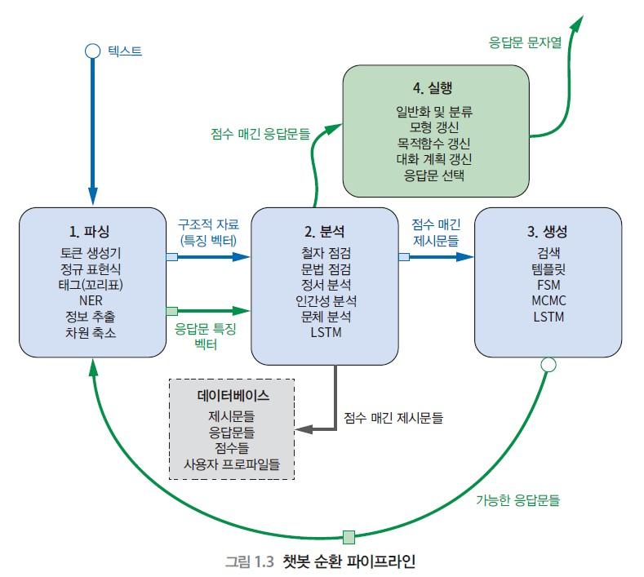
파이프라인 | 단계 | 종류 | 분류1 | 분류2 | 분류3 | 분류4 | 설명
1.파싱 | 1. Representation | 설명 : 문자열을 개별적 단위로 분할
 |  | 종류: Discrete, Continuous | Discrete (Integer) --- Tokenize | One-hot based | One Hot Vectors |  | 데이터가 크다
 |  |  |  | Count-based | 단어 수치 벡터 (Word Numerical Vector) |  | = BoW(Bag of Words)=TF(Term Frequency) 단어의 개수만을 파악 TF : 한 문서 내의 빈도까지 반영한 것
 |  |  |  |  | TDM(Term Document Matrix) |  | =DTM (Document Term Matrix) 문서당 단어의 개수를 담은 Matrix
 |  |  |  |  | ngram |  | 단어 순서에 담긴 의미를 좀 더 유지 하기 위해
 |  |  |  | Etc | 정규표현식 |  | 특별한 형식의 언어 문법 활용
 |  |  | Continous (Real) | Count-based | TF-IDF (TF-Inverse Document Frequency) |  | TF에 여러개의 문서에서의 빈도까지 포함 높을수록 특이하다
 |  |  |  | NN-based | word2vec | 학습방법: CBOW | (6장출현예정)
 |  |  |  |  |  | 학습방법 : Skip-gram | (6장출현예정)
 |  |  |  |  | FastText |  | ?
 |  |  |  |  | NNLP, NPLM |  | ?
 |  |  |  |  | ELMo |  | ?

 |  |  |  | NN-based +Count-based | GloVe |  | (6장출현예정)

 | 2. 차원 감소 | 설명 : 차원을 줄여 overfitting을 방지하고 차원의 저주를 줄인다.
 |  | 종류 : 어휘정규화, SVD-based | Normalization(어휘 정규화) | 대소문자 합치기
 |  |  |  | 어간추출 |  |  | 여간추출기가 의미 손실이 더 크다
 |  |  |  | 표제어 추출 |  |  | 표제어 추출을 어간추출 앞에 쓰면 용이
 |  |  | Semantic Vector | LSA(Latent Semantic Analysis) |  |  | SVD-based
 |  |  |  | LDA(Linear Discriminant Analysis) |  |  | (expansion : QDA)
 |  |  |  | LDiA(Latent Dirichlet Allocation)
 |  |  |  | PCA(Principal Component Analysis) |  |  | SVD-based

2.분석 | 1. 감정분석 | 설명 : 단어 조합에 담긴 감정을 분류 및 측정
 |  | 종류 : Rule-based, Training-based | Rule-based | VADER
 |  |  | Training-based | 단순 베이즈 모형

3.생성

4.실행

추가 개념 정리 | Corpus | 설명 : 문장형태의 데이터셋이라고 생각 종류 : KoNLPy(말뭉치 링크 모음), 세종 말뭉치 자동 다운로드, 카이스트 말뭉치, Hantec2.0, 한국일보(HKIB), 연세말뭉치, ETRI, 세종
 | Fast text | ?

